đăng ký
Project Name | Xây dựng hệ thống quản lý phòng Gym tích hợp OpenAI trong tư vấn dinh dưỡng và kế hoạch tập luyện theo thông số cá nhân
Module Code | Đăng kí
 | Hoàn thành | Lỗi | Chưa kiểm tra | Bị chặn | Tổng lần kiểm tra
Round 1 | 20 | 0 | 0 | 0 | 20
Round 2 | 13 | 0 | 0 | 0 | 13

 | 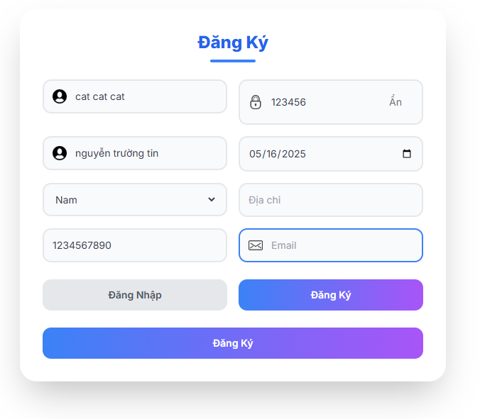
Test Case ID | Mô tả | Quy trình | Kết quả mong đợi | Kết quả thực tế | Kết quả |  |  |  |  |  | Chú thích
 |  |  |  |  | Vòng 1 |  |  | Vòng 2
 |  |  |  |  | Trạng thái | Ngày kiểm tra | Người kiểm tra | Trạng thái | Ngày kiểm tra | Người kiểm tra
GUI_SHOW Đăng ký
GUI-DK01 | Kiểm tra form đăng ký | Quan sát | Form tồn tại trên giao diện | Label: Đăng Ký | Passed | 2025-03-24 | Mùi | Passed | 2025-04-05 | Tin
GUI-DK02 | [Tên tài khoản] Textbox | Quan sát | - Text color: black - Status: enable | - Text color: black - Status: enable | Passed | 2025-03-24 | Mùi | Passed | 2025-04-05 | Tin
GUI-DK03 | [Mật khẩu] Textbox | Quan sát | - Text color: black - Status: enable | - Text color: black - Status: enable | Passed | 2025-03-24 | Mùi | Passed | 2025-04-05 | Tin
GUI-DK04 | [Họ và tên] Textbox | Quan sát | - Text color: black - Status: enable | - Text color: black - Status: enable | Passed | 2025-03-24 | Mùi | Passed | 2025-04-05 | Tin
GUI-DK05 | [Ngày sinh] Datepicker | Quan sát | - Text color: black - Status: enable | - Text color: black - Status: enable | Passed | 2025-03-24 | Mùi | Passed | 2025-04-05 | Tin
GUI-DK06 | [Giới tính] Dropdown | Quan sát | - Text color: black - Status: enable | - Text color: black - Status: enable | Passed | 2025-03-24 | Mùi | Passed | 2025-04-05 | Tin
GUI-DK07 | [Địa chỉ] Textbox | Quan sát | - Text color: black - Status: enable | - Text color: black - Status: enable | Passed | 2025-03-24 | Mùi | Passed | 2025-04-05 | Tin
GUI-DK08 | [Số điện thoại] Textbox | Quan sát | - Text color: black - Status: enable | - Text color: black - Status: enable | Passed | 2025-03-24 | Mùi | Passed | 2025-04-05 | Tin
GUI-DK09 | [Email] Textbox | Quan sát | - Text color: black - Status: enable | - Text color: black - Status: enable | Passed | 2025-03-24 | Mùi | Passed | 2025-04-05 | Tin
GUI-DK10 | [Đăng Nhập] Button | Quan sát | Text color: white - Status: enable | Text color: white - Status: enable | Passed | 2025-03-24 | Mùi | Passed | 2025-04-05 | Tin
GUI-DK11 | [Đăng Ký] Button (nhỏ) | Quan sát | Text color: white - Status: enable | Text color: white - Status: enable | Passed | 2025-03-24 | Mùi | Passed | 2025-04-05 | Tin
GUI-DK12 | [Đăng Ký] Button (lớn cuối) | Quan sát | Icon: white - Status: enable | Icon: white - Status: enable | Passed | 2025-03-24 | Mùi | Passed | 2025-04-05 | Tin
GUI-DK13 | [Ẩn/Hiện Mật Khẩu] text | Quan sát | Icon: white - Status: enable | Icon: white - Status: enable | Passed | 2025-03-24 | Mùi | Passed | 2025-04-05 | Tin
GUI-DK14 | [Icon người dùng] | Quan sát | Icon: white - Status: enable | Icon: white - Status: enable | Passed | 2025-03-24 | Mùi | Passed | 2025-04-05 | Tin
GUI-DK15 | [Icon email] | Quan sát | Icon: white - Status: enable | Icon: white - Status: enable | Passed | 2025-03-24 | Mùi | Passed | 2025-04-05 | Tin
GUI-DK16 | [Icon lịch ngày sinh] | Quan sát | Icon: white - Status: enable | Icon: white - Status: enable | Passed | 2025-03-24 | Mùi | Passed | 2025-04-05 | Tin
FUNCTION_SHOW Đăng ký
FUN-DK01 | Đăng ký thành công | Nhập đầy đủ thông tin hợp lệ → Click "Đăng Ký" | Thông báo: "Đăng ký thành công" hoặc chuyển sang đăng nhập | Thông báo: "Đăng ký thành công" hoặc chuyển sang đăng nhập | Passed | 2025-03-24 | Mùi | Passed | 2025-04-05 | Tin
FUN-DK02 | Thiếu "Tên đăng nhập" | Bỏ trống tên đăng nhập, điền các trường còn lại → Click "Đăng Ký" | Báo lỗi: "Tên đăng nhập là bắt buộc" | Báo lỗi: "Tên đăng nhập là bắt buộc" | Passed | 2025-03-24 | Mùi | Passed | 2025-04-05 | Tin
FUN-DK03 | Thiếu "Mật khẩu" | Bỏ trống mật khẩu, điền các trường còn lại → Click "Đăng Ký" | Báo lỗi: "Mật khẩu là bắt buộc" | Báo lỗi: "Mật khẩu là bắt buộc" | Passed | 2025-03-24 | Mùi | Passed | 2025-04-05 | Tin
FUN-DK04 | Thiếu "Họ và tên" | Bỏ trống họ và tên, điền các trường còn lại → Click "Đăng Ký" | Báo lỗi: "Họ và tên là bắt buộc" | Báo lỗi: "Họ và tên là bắt buộc" | Passed | 2025-03-24 | Mùi | Passed | 2025-04-05 | Tin
FUN-DK05 | Thiếu "Số điện thoại" | Bỏ trống số điện thoại , điền các trường còn lại → Click "Đăng Ký" | Báo lỗi: "Số điện thoại là bắt buộc" | Báo lỗi: "Số điện thoại là bắt buộc" | Passed | 2025-03-24 | Mùi | Passed | 2025-04-05 | Tin
FUN-DK06 | Thiếu "Email" | Bỏ trống email, điền các trường còn lại → Click "Đăng Ký" | Báo lỗi: "Email là bắt buộc" | Báo lỗi: "Email là bắt buộc" | Passed | 2025-03-24 | Mùi | Passed | 2025-04-05 | Tin
FUN-DK07 | Nhập email sai định dạng | Nhập email: abc@123 hoặc abc@ hoặc không có đuôi domain → Click "Đăng Ký" | Báo lỗi: "Email không hợp lệ" | Báo lỗi: "Email không hợp lệ" | Passed | 2025-03-24 | Mùi | Passed | 2025-04-05 | Tin
FUN-DK08 | Mật khẩu quá ngắn | Nhập mật khẩu < 6 ký tự (ví dụ: abc12) → Click "Đăng Ký" | Báo lỗi: "Mật khẩu phải có ít nhất 6 ký tự" | Báo lỗi: "Mật khẩu phải có ít nhất 6 ký tự" | Passed | 2025-03-24 | Mùi | Passed | 2025-04-05 | Tin
FUN-DK09 | Nhập số điện thoại sai định dạng | Nhập SĐT có ký tự: 123abc, 090-abc-123 → Click "Đăng Ký" | Báo lỗi: "Số điện thoại không hợp lệ" | Báo lỗi: "Số điện thoai từ 10 đến 11 số " | Passed | 2025-03-24 | Mùi | Passed | 2025-04-05 | Tin
FUN-DK10 | Nhập trùng tên đăng nhập đã tồn tại | Nhập tên đăng nhập trùng với user đã tồn tại → Click "Đăng Ký" | Báo lỗi: "Tên đăng nhập đã tồn tại" | Báo lỗi: "Tên đăng nhập đã tồn tại" | Passed | 2025-03-24 | Mùi | Passed | 2025-04-05 | Tin
FUN-DK11 | Nhập trùng email đã tồn tại | Nhập email đã dùng trước đó → Click "Đăng Ký" | Báo lỗi: "Email đã tồn tại" | Bão lỗi " Email đã được sử dụng" | Passed | 2025-03-24 | Mùi | Passed | 2025-04-05 | Tin
FUN-DK12 | Click "Đăng Nhập" ở dưới | Click vào nút "Đăng Nhập" (bên trái) | Điều hướng sang form Đăng nhập | Điều hướng sang form Đăng nhập | Passed | 2025-03-24 | Mùi | Passed | 2025-04-05 | Tin
FUN-DK13 | Click "Hiện" để hiển thị mật khẩu | Nhập mật khẩu → Click nút "Hiện" → Kiểm tra hiển thị | Mật khẩu chuyển từ kiểu ●●●● sang dạng text | Mật khẩu chuyển từ kiểu ●●●● sang dạng text | Passed | 2025-03-24 | Mùi | Passed | 2025-04-05 | Tin
FUN-DK14 | Bỏ trống toàn bộ các trường | Không điền gì → Click "Đăng Ký" | Báo lỗi tất cả các trường bắt buộc | Báo lỗi tất cả các trường bắt buộc | Passed | 2025-03-24 | Mùi | Passed | 2025-04-05 | Tin
FUN-DK15 | Địa chỉ nhập ký tự đặc biệt dài | Nhập chuỗi dài có ký tự đặc biệt (!@#$%^&*()...) → Click "Đăng Ký" | Chấp nhận vượt quá số ký tự tối đa | Chấp nhận đăng nhập | Passed | 2025-03-24 | Mùi | Passed | 2025-04-05 | Tin
FUN-DK16 | Nhập đúng, nhưng mật khẩu quá dài (trên 50 ký tự) | Nhập mật khẩu dài quá mức hợp lệ → Click "Đăng Ký" | Chấp nhận nếu có giới hạn độ dài mật khẩu | Chấp nhận đăng nhập | Passed | 2025-03-24 | Mùi | Passed | 2025-04-05 | Tin
FUN-DK17 | Nhập đúng tất cả nhưng thiếu ngày sinh | Không chọn ngày sinh → Click "Đăng Ký" | Chấp nhận vi hệ thống không yêu cầu bắt buộc ngày sinh | Chấp nhận đăng nhập vì hệ thống không bắt buộc nhập ngày sinh | Passed | 2025-03-24 | Mùi | Passed | 2025-04-05 | Tin
FUN-DK18 | Trường tên đăng nhập chứa khoảng trắng | Nhập user name → Click "Đăng Ký" | Chấp nhận vì hệ thống không bắt buộc tên đăng nhập viết liền | Chấp nhận vì hệ thống không bắt buộc tên đăng nhập viết liền | Passed | 2025-03-24 | Mùi | Passed | 2025-04-05 | Tin

Đăng nhập
Project Name | Xây dựng hệ thống quản lý phòng Gym tích hợp OpenAI trong tư vấn dinh dưỡng và kế hoạch tập luyện theo thông số cá nhân
Module Code | Đăng nhập
 | Hoàn thành | Lỗi | Chưa kiểm tra | Bị chăn | Tổng số trường hợp thử nghiệm
Round 1 | 12 | 0 | 0 | 0 | 12
Round 2 | 6 | 0 | 0 | 0 | 6
 | 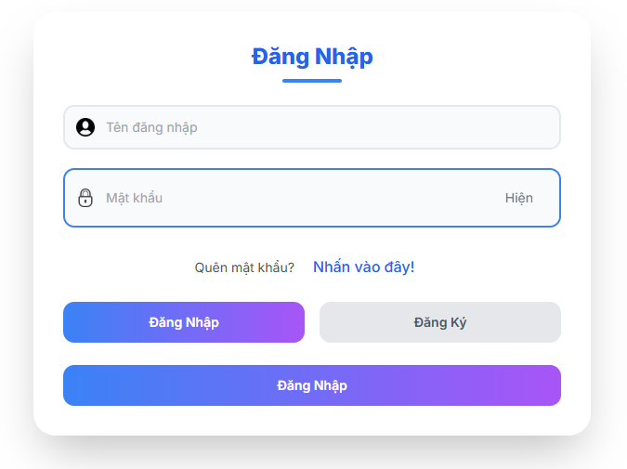
Test Case ID | Mô tả | Hành động | Điều kiện tiên quyết | Kết quả mong đợi | Kết quả thực tế | Kết quả |  |  | Kết quả |  |  | Chú thích
 |  |  |  |  |  | Vòng 1 |  |  | Vòng 2
 |  |  |  |  |  | Trạng thái | Ngày kiểm tra | Người kiểm tra | Trạng thái | Ngày kiểm tra | Người kiểm tra
GUI_SHOW Trang đăng nhập
GUI-DN01 | [ Đăng Nhập] Label | Quan sát | Form đăng nhập hiển thị | Label: màu xanh - Status: enable | Label: màu xanh - Status: enable | Passed | 2025-03-25 | Hiếu | Passed | 2025-04-05 | Tin
GUI-DN02 | [Tên đăng nhập] Textbox | Quan sát | Form đăng nhập hiển thị | Text color: black - Placeholder: "Tên đăng nhập" - Status: enable | Text color: black - Placeholder: "Tên đăng nhập" - Status: enable | Passed | 2025-03-25 | Hiếu | Passed | 2025-04-05 | Tin
GUI-DN03 | [Mật khẩu] Textbox | Quan sát | Form đăng nhập hiển thị | Text color: black - Placeholder: "Mật khẩu" - Status: enable - Có icon hiện/ẩn mật khẩu | Text color: black - Placeholder: "Mật khẩu" - Status: enable - Có icon hiện/ẩn mật khẩu | Passed | 2025-03-25 | Hiếu | Passed | 2025-04-05 | Tin
GUI-DN04 | [Quên mật khẩu] Label | Quan sát | Form đăng nhập hiển thị | Text hiển thị/ẩn mật khẩu | Text hiển thị/ẩn mật khẩu | Passed | 2025-03-25 | Hiếu | Passed | 2025-04-05 | Tin
GUI-DN05 | [Nhấn vào đây] Link | Quan sát | Form đăng nhập hiển thị | Text color: blue - Status: enable - Chuyển sang trang đổi mật khẩu | Text color: blue - Status: enable - Chuyển sang trang đổi mật khẩu | Passed | 2025-03-25 | Hiếu | Passed | 2025-04-05 | Tin
GUI-DN06 | [Hiện mật khẩu] Text | Quan sát | Form đăng nhập hiển thị | Text hiển thị/ẩn mật khẩu | Text hiển thị/ẩn mật khẩu | Passed | 2025-03-25 | Hiếu | Passed | 2025-04-05 | Tin
GUI-DN07 | [Đăng Nhập] Button màu xanh tím | Quan sát | Form đăng nhập hiển thị | Button: màu xanh tím - Text color: white - Status: enable | Button: màu xanh tím - Text color: white - Status: enable | Passed | 2025-03-25 | Hiếu | Passed | 2025-04-05 | Tin
GUI-DN08 | [Đăng ký ] Button xám | Quan sát | Form đăng nhập hiển thị | Button: màu xám - Text: "Đăng Ký" - Status: enable - Chuyển sang trang đăng ký | Button: màu xám - Text: "Đăng Ký" - Status: enable - Chuyển sang trang đăng ký | Passed | 2025-03-25 | Hiếu | Passed | 2025-04-05 | Tin
FUNCTION_SHOW Trang đăng nhập
FUNC-DN01 | Đăng nhập thành công | Nhập username và password hợp lệ, click “Đăng Nhập” | Truy cập vào hệ thống | Chuyển hướng vào trang chính - Không có thông báo lỗi | Chuyển hướng vào trang chính - Không có thông báo lỗi | Passed | 2025-03-25 | Hiếu | Passed | 2025-04-05 | Tin
FUNC-DN02 | Sai mật khẩu | Nhập đúng username nhưng sai password | Tài khoản tồn tại | Hiển thị thông báo lỗi “Mật khẩu không đúng” | Hiển thị thông báo lỗi “Mật khẩu không đúng” | Passed | 2025-03-25 | Hiếu | Passed | 2025-04-05 | Tin
FUNC-DN03 | Tài khoản không tồn tại | Nhập username không tồn tại | Không có tài khoản | Hiển thị thông báo “Tài khoản không tồn tại” | Hiển thị thông báo “Tài khoản không tồn tại” | Passed | 2025-03-25 | Hiếu | Passed | 2025-04-05 | Tin
FUNC-DN04 | Đăng nhập không nhập username | Chỉ nhập mật khẩu, để trống username |  | Hiển thị lỗi: “Tên đăng nhập là bắt buộc” | Hiển thị lỗi: “Tên đăng nhập là bắt buộc” | Passed | 2025-03-25 | Hiếu | Passed | 2025-04-05 | Tin
FUNC-DN05 | Đăng nhập không nhập mật khẩu | Nhập username, để trống password |  | Hiển thị lỗi: “Mật khẩu là bắt buộc” Hiển thị | Hiển thị lỗi: “Mật khẩu là bắt buộc” Hiển thị | Passed | 2025-03-25 | Hiếu | Passed | 2025-04-05 | Tin
FUNC-DN06 | Đăng nhập không nhập cả hai | Click “Đăng Nhập” khi cả hai trường rỗng |  | Hiển thị lỗi cho cả 2 trường | Hiển thị lỗi cho cả 2 trường | Passed | 2025-03-25 | Hiếu | Passed | 2025-04-05 | Tin
FUNC-DN07 | Điều hướng tới trang đăng ký | Click nút “Đăng Ký” |  | Chuyển sang form đăng ký | Chuyển sang form đăng ký | Passed | 2025-03-25 | Hiếu | Passed | 2025-04-05 | Tin
FUNC-DN08 | Quên mật khẩu | Click vào “Nhấn vào đây!” |  | Điều hướng sang trang quên mật khẩu | Điều hướng sang trang quên mật khẩu | Passed | 2025-03-25 | Hiếu | Passed | 2025-04-05 | Tin

quên mật khẩu
Project Name | Xây dựng hệ thống quản lý phòng Gym tích hợp OpenAI trong tư vấn dinh dưỡng và kế hoạch tập luyện theo thông số cá nhân
Module Code | Quên mật khẩu
 | Hoàn thành | Lỗi | Chưa kiểm tra | Bị chăn | Tổng số trường hợp thử nghiệm
Round 1 | 15 | 1 | 0 | 0 | 15
Round 2 | 8 | 0 | 0 | 0 | 8
 | 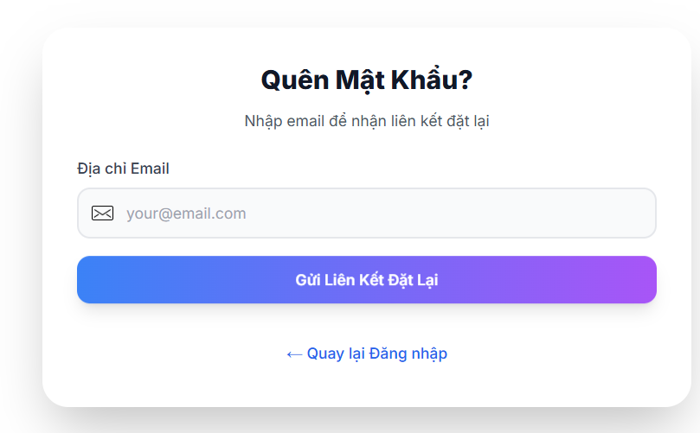
Test Case ID | Mô tả | Quy trình | Điều kiện tiên quyết | Kết quả mong đợi | Kết quả thực tế | Kết quả |  |  | Kết quả |  |  | Chú thích
 |  |  |  |  |  | Vòng 1 |  |  | Vòng 2
 |  |  |  |  |  | Trạng thái | Ngày kiểm tra | Người kiểm tra | Trạng thái | Ngày kiểm tra | Người kiểm tra
GUI_SHOW Quên mât khẩu
GUI-QMK01 | [Quên Mật Khẩu?] Label | Quan sát | Truy cập vào trang quên mật khẩu | -Label : black -Status : enable | -Label : black -Status : enable | Passed | 2025-03-28 | Đạt | Passed | 2025-04-07 | Mùi
GUI-QMK02 | [Địa chỉ Email] Label | Quan sát | Truy cập vào trang quên mật khẩu | -Label : black -Status : enable | -Label : black -Status : enable | Passed | 2025-03-28 | Đạt | Passed | 2025-04-07 | Mùi
GUI-QMK03 | [your@email.com] Textbox | Quan sát | Truy cập vào trang quên mật khẩu | Placeholder màu xám, border xanh khi focus Status: enable | Placeholder màu xám, border xanh khi focus Status: enable | Passed | 2025-03-28 | Đạt | Passed | 2025-04-07 | Mùi
GUI-QMK04 | [Gửi Liên Kết Đặt Lại] Button | Quan sát | Truy cập vào trang quên mật khẩu | Button màu xanh tím chuyển sắc, chữ trắng Status: enable | Button màu xanh tím chuyển sắc, chữ trắng Status: enable | Passed | 2025-03-28 | Đạt | Passed | 2025-04-07 | Mùi
GUI-QMK05 | [← Quay lại Đăng nhập] Link | Quan sát | Truy cập vào trang quên mật khẩu | Màu xanh lam, hover underline Status: enable | Màu xanh lam, hover underline Status: enable | Passed | 2025-03-28 | Đạt | Passed | 2025-04-07 | Mùi
FUNCTION_SHOW Quên mật khẩu
FUNC-QMK01 | Hiển thị trang quên mật khẩu | Ckick link "Nhấn vào đây" trong form đăng nhập | Truy cập vào trang quên mật khẩu | Hiển thị from Quên mật khẩu | Hiển thị from Quên mật khẩu | Passed | 2025-03-28 | Đạt | Passed | 2025-04-07 | Mùi
FUNC-QMK02 | Thiếu trường email | Bor trống trường email nhấn Gửi liên kết | Truy cập vào trang quên mật khẩu | Thông báo lỗi bắt buộc nhập email | Thông báo lỗi bắt buộc nhập email | Passed | 2025-03-28 | Đạt | Passed | 2025-04-07 | Mùi
FUNC-QMK03 | Gửi lại mật khẩủ thành công | Nhập đầy đủ với email đã đăng ký và nhấn gửi liên kết đặt lại | Truy cập vào trang quên mật khẩu | Gửi kiên kết về email để đặt lại mật khẩu | Không gửi được | Failed | 2025-03-28 | Đạt | Passed | 2025-04-07 | Mùi
FUNC-QMK04 | Quay lại trang đăng nhập | Click link quay lại đăng nhập | Truy cập vào trang quên mật khẩu | Hiểnr thị form đăng nhập | Hiểnr thị form đăng nhập | Passed | 2025-03-28 | Đạt | Passed | 2025-04-07 | Mùi

tư vấn thông minh
Project Name | Xây dựng hệ thống quản lý phòng Gym tích hợp OpenAI trong tư vấn dinh dưỡng và kế hoạch tập luyện theo thông số cá nhân
Module Code | Tư vấn thông minh
 | Hoàn thành | Lỗi | Chưa kiểm tra | Bị chặn | Tổng lần kiểm tra
Round 1 | 18 | 0 | 0 | 0 | 18
Round 2 | 8 | 0 | 0 | 0 | 8
 |  |  | 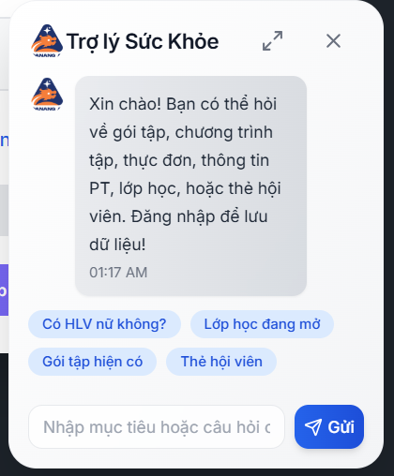

Test Case ID | Mô tả | Quy trình | Kết quả mong đợi | Kết quả thực tế | Kết quả |  |  |  |  |  | Chú thích
 |  |  |  |  | Vòng 1 |  |  | Vòng 2
 |  |  |  |  | Trạng thái | Ngày kiểm tra | Người kiểm tra | Trạng thái | Ngày kiểm tra | Người kiểm tra
GUI_SHOW Tư vấn thông minh
GUI-TVTM01 | Hiển thị khung chat | Mở giao diện chính -> Khung chat hiển thị ở góc dưới phải | Hiển thị biểu tượng "Trợ lý Sức Khoẻ" và khung hội thoại | Hiển thị biểu tượng "Trợ lý Sức Khoẻ" và khung hội thoại | Passed | 2025-04-03 | Tin | Passed | 2025-04-09 | Hiếu
GUI-TVTM02 | Kiểm tra avatar, logo, tiêu đề | Quan sát đầu khung chat | Hiển thị biểu tượng logo, tên “Trợ lý Sức Khoẻ” rõ ràng | Hiển thị biểu tượng logo, tên “Trợ lý Sức Khoẻ” rõ ràng | Passed | 2025-04-03 | Tin | Passed | 2025-04-09 | Hiếu
GUI-TVTM03 | Hiển thị tin nhắn hệ thống chào hỏi | Vào giao diện chưa chat gì | Có tin nhắn chào hỏi và gợi ý nội dung hỗ trợ | Có tin nhắn chào hỏi và gợi ý nội dung hỗ trợ | Passed | 2025-04-03 | Tin | Passed | 2025-04-09 | Hiếu
GUI-TVTM04 | Các nút gợi ý (button tags) hiển thị | Quan sát các nút bên dưới khung chat | Các nút: “Có HLV nữ không?”, “Lớp học đang mở”, “Thẻ hội viên”,… hiển thị rõ | Các nút: “Có HLV nữ không?”, “Lớp học đang mở”, “Thẻ hội viên”,… hiển thị rõ | Passed | 2025-04-03 | Tin | Passed | 2025-04-09 | Hiếu
FUNCTION_SHOW Tư vấn thông minh
FUN-TVTM01 | Gửi câu hỏi bằng nút gợi ý | Click “Có HLV nữ không?” | Trợ lý trả lời đúng nội dung liên quan HLV nữ | Trợ lý trả lời đúng nội dung liên quan HLV nữ | Passed | 2025-04-03 | Tin | Passed | 2025-04-09 | Hiếu
FUN-TVTM02 | Gửi câu hỏi tùy chọn | Gõ vào ô nhập: “Tôi muốn chương trình tập giảm cân hôm nay” -> nhấn Gửi | Trợ lý phản hồi đúng thông tin chương trình tập giảm cân | Trợ lý phản hồi đúng thông tin chương trình tập giảm cân | Passed | 2025-04-03 | Tin | Passed | 2025-04-09 | Hiếu
FUN-TVTM03 | Tư vấn khi chưa đăng nhập | Gửi câu hỏi khi chưa đăng nhập | Chatbot vẫn trả lời nhưng cảnh báo "Đăng nhập để lưu dữ liệu" | Chatbot vẫn trả lời nhưng cảnh báo "Đăng nhập để lưu dữ liệu" | Passed | 2025-04-03 | Tin | Passed | 2025-04-09 | Hiếu
FUN-TVTM04 | Lưu nội dung được tư vấn | Sau khi chatbot tư vấn → Người dùng gõ “lưu” → Nhấn Gửi | Chatbot phản hồi “Dữ liệu đã được lưu thành công” | thông báo lưu thông tin tư vấn thành công | Passed | 2025-04-03 | Tin | Passed | 2025-04-09 | Hiếu
FUN-TVTM05 | Chỉnh sửa thông tin tư vấn | Khi chatbot hỏi có lưu hay chỉnh sửa → gõ “chỉnh sửa” | Chatbot cung cấp thông tin tư vấn để chỉnh sửa thông tin | Chatbot cung cấp thông tin tư vấn để chỉnh sửa thông tin | Passed | 2025-04-03 | Tin | Passed | 2025-04-09 | Hiếu
FUN-TVTM06 | Xem lại nội dung đã lưu | Gửi 3–5 câu liên tục | Chatbot hiển thị danh sách nội dung tư vấn đã lưu | Hiênr thị thông tin tư vấn lên các trang tương ứng như khẩu phần ăn uống , chương trình tập kuyện... | Passed | 2025-04-03 | Tin | Passed | 2025-04-09 | Hiếu
FUN-TVTM07 | Hiển thị thời gian tin nhắn | Gửi 3–5 câu liên tục | Chatbot xử lý trơn tru từng câu, không lỗi | Chatbot xử lý trơn tru từng câu, không lỗi | Passed | 2025-04-03 | Tin | Passed | 2025-04-09 | Hiếu
FUN-TVTM08 | Gửi liên tục nhiều câu hỏi | Gửi câu hỏi bất kỳ | Tin nhắn có hiển thị timestamp (giờ) rõ ràng | Hiện thị thời gian đoạn chat thực hiện | Passed | 2025-04-03 | Tin | Passed | 2025-04-09 | Hiếu

quản lý thông tin cá nhân
Project Name | Xây dựng hệ thống quản lý phòng Gym tích hợp OpenAI trong tư vấn dinh dưỡng và kế hoạch tập luyện theo thông số cá nhân
Module Code | Quản lý thông tin cá nhân
 | Hoàn thành | Lỗi | Chưa kiểm tra | Bị chặn | Tổng lần kiểm tra
Round 1 | 16 | 0 | 0 | 0 | 16
Round 2 | 7 | 0 | 0 | 0 | 7

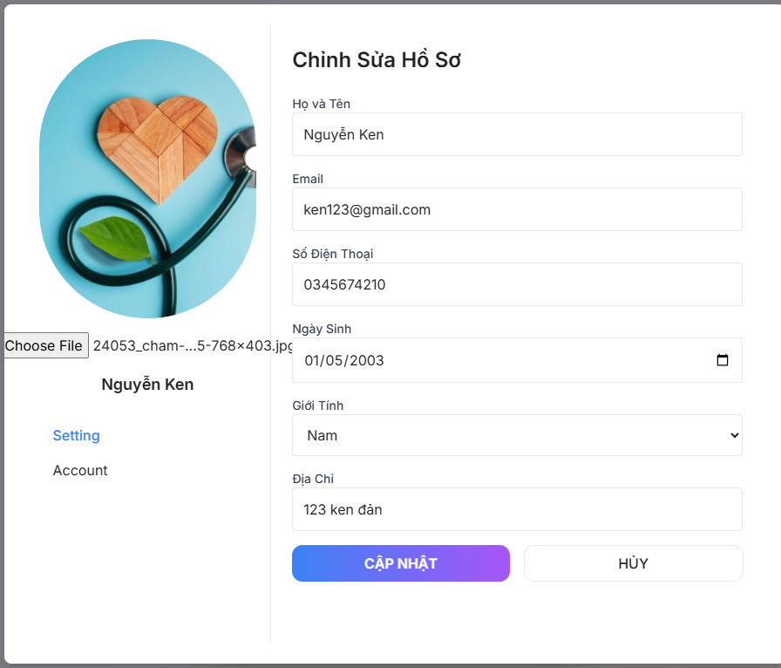

Test Case ID | Mô tả | Quy trình | Điều kiện tiên quyết | Kết quả mong đợi | Kết quả thực tế | Kết quả |  |  |  |  |  | Chú thích
 |  |  |  |  |  | Vòng 1 |  |  | Vòng 2
 |  |  |  |  |  | Trạng thái | Ngày kiểm tra | Người kiểm tra | Trạng thái | Ngày kiểm tra | Người kiểm tra
GUI_SHOW Quản lý thông tin cá nhân
GUI-QLTTCN01 | Hiển thị đúng ảnh hiện tại, có nút chọn file ảnh | Quan sát | Người dùng đã có tài khoản | Ảnh hiện tại hiển thị, nút “Choose File” hoạt động | Ảnh hiện tại hiển thị, nút “Choose File” hoạt động | Passed | 2025-03-29 | Tin | Passed | 2025-04-08 | Đạt
GUI-QLTTCN02 | Trường nhập văn bản | Quan sát | Người dùng đã có tài khoản | Nhập được chữ, giới hạn độ dài, không lỗi font | Nhập được chữ, giới hạn độ dài, không lỗi font | Passed | 2025-03-29 | Tin | Passed | 2025-04-08 | Đạt
GUI-QLTTCN03 | Trường nhập email | Quan sát | Người dùng đã có tài khoản | Tự động validate định dạng email | Tự động validate định dạng email | Passed | 2025-03-29 | Tin | Passed | 2025-04-08 | Đạt
GUI-QLTTCN04 | Trường số | Quan sát | Người dùng đã có tài khoản | Chỉ nhập được số, giới hạn độ dài (10-11 số) | Chỉ nhập được số, giới hạn độ dài (10-11 số) | Passed | 2025-03-29 | Tin | Passed | 2025-04-08 | Đạt
GUI-QLTTCN05 | Trường chọn ngày | Quan sát | Người dùng đã có tài khoản | Hiển thị lịch khi nhấn vào, chọn được ngày | Hiển thị lịch khi nhấn vào, chọn được ngày | Passed | 2025-03-29 | Tin | Passed | 2025-04-08 | Đạt
GUI-QLTTCN06 | Dropdown | Quan sát | Người dùng đã có tài khoản | Có 2 lựa chọn (Nam/Nữ) | Có 2 lựa chọn (Nam/Nữ ) | Passed | 2025-03-29 | Tin | Passed | 2025-04-08 | Đạt
GUI-QLTTCN07 | Trường nhập văn bản dài | Quan sát | Người dùng đã có tài khoản | Nhập được địa chỉ, không giới hạn ký tự quá nhỏ | Nhập được địa chỉ, không giới hạn ký tự quá nhỏ | Passed | 2025-03-29 | Tin | Passed | 2025-04-08 | Đạt
GUI-QLTTCN08 | Nút cập nhật | Quan sát | Người dùng đã có tài khoản | Có màu nổi bật, bấm được | Có màu nổi bật, bấm được | Passed | 2025-03-29 | Tin | Passed | 2025-04-08 | Đạt
GUI-QLTTCN09 | Nút Hủy không lưu dữ liệu | Quan sát | Người dùng đã có tài khoản | Bấm quay lại hoặc đóng form mà không lưu thay đổi | Bấm quay lại hoặc đóng form mà không lưu thay đổi | Passed | 2025-03-29 | Tin | Passed | 2025-04-08 | Đạt
GUI-QLTTCN10 | Form Setting/Account | click vào link | Người dùng đã có tài khoản | Nhấn được để chuyển sang nội dung tương ứng | Nhấn được để chuyển sang nội dung tương ứng | Passed | 2025-03-29 | Tin | Passed | 2025-04-08 | Đạt
FUNCTION_SHOW Quản lý thông tin cá nhân
FUNC-QLTTCN01 | Submit form thành công | Điền đầy đủ thông tin hợp lệ và nhấn 'Cập Nhật' | Người dùng đã đăng nhập | Dữ liệu được lưu, hiển thị thông báo 'Cập nhật thành công' | Dữ liệu được lưu, hiển thị thông báo 'Cập nhật thành công' | Passed | 2025-03-29 | Tin | Passed | 2025-04-08 | Đạt
FUNC-QLTTCN02 | Bắt lỗi khi để trống Họ tên | Để trống trường 'Họ và Tên' và nhấn 'Cập Nhật' | Người dùng đã đăng nhập | Cảnh báo 'Please fill out this field.' hiện dưới form | Cảnh báo 'Please fill out this field.' hiện dưới form | Passed | 2025-03-29 | Tin | Passed | 2025-04-08 | Đạt
FUNC-QLTTCN03 | Bắt lỗi khi để trống Email | Để trống trường Email rồi nhấn "Cập Nhật" | Người dùng đã đăng nhập | Cảnh báo 'Please fill out this field.' hiện | Cảnh báo 'Please fill out this field.' hiện | Passed | 2025-03-29 | Tin | Passed | 2025-04-08 | Đạt
FUNC-QLTTCN04 | Bắt lỗi khi để trống Số điện thoại | Bỏ trống trường số điện thoại và nhấn 'Cập Nhật' | Người dùng đã đăng nhập | Cảnh báo hiện, không cho cập nhật | Cảnh báo hiện, không cho cập nhật | Passed | 2025-03-29 | Tin | Passed | 2025-04-08 | Đạt
FUNC-QLTTCN05 | Bắt lỗi định dạng Email sai | Nhập sai định dạng email | Người dùng đã đăng nhập | Hiện lỗi 'Email không hợp lệ' | Hiện lỗi 'Email không hợp lệ' | Passed | 2025-03-29 | Tin | Passed | 2025-04-08 | Đạt
FUNC-QLTTCN06 | Bắt lỗi số điện thoại ngắn | Nhập số điện thoại < 10 ký tự | Người dùng đã đăng nhập | Hiện lỗi 'Số điện thoại không hợp lệ' | Hiện lỗi 'Số điện thoại không hợp lệ' | Passed | 2025-03-29 | Tin | Passed | 2025-04-08 | Đạt
FUNC-QLTTCN07 | Validate ngày sinh | Bỏ trống hoặc chọn ngày không hợp lệ | Người dùng đã đăng nhập | Không cho cập nhật, hiện lỗi 'Ngày sinh không hợp lệ' | Không cho cập nhật, hiện lỗi 'Ngày sinh không hợp lệ' | Passed | 2025-03-29 | Tin | Passed | 2025-04-08 | Đạt
FUNC-QLTTCN08 | Giới tính có thể chọn | Dropdown hoạt động, chọn được giới tính khác | Người dùng đã đăng nhập | Dropdown hoạt động đúng | Dropdown hoạt động đúng | Passed | 2025-03-29 | Tin | Passed | 2025-04-08 | Đạt
FUNC-QLTTCN09 | Lưu ảnh đại diện mới | Chọn ảnh mới và bấm 'Cập Nhật' | Người dùng đã đăng nhập | Ảnh được lưu và cập nhật lại ngay | Ảnh được lưu và cập nhật lại ngay | Passed | 2025-03-29 | Tin | Passed | 2025-04-08 | Đạt
FUNC-QLTTCN10 | Nút Hủy không lưu dữ liệu | Thay đổi thông tin → Nhấn 'Hủy' | Người dùng đã đăng nhập | Form trở lại như ban đầu | Form trở lại như ban đầu | Passed | 2025-03-29 | Tin | Passed | 2025-04-08 | Đạt
FUNC-QLTTCN11 | Xử lý form rỗng toàn bộ | Bỏ trống tất cả các trường rồi nhấn 'Cập nhật' | Người dùng đã đăng nhập | Hiển thị cảnh báo tương ứng cho từng trường | Hiển thị cảnh báo tương ứng cho từng trường | Passed | 2025-03-29 | Tin | Passed | 2025-04-08 | Đạt

tính năng thực đơn
Project Name | Xây dựng hệ thống quản lý phòng GYM tích hợp OpenAI trong tư vấn dinh dưỡng và kế hoạch tập luyện theo thông số cá nhân
Module Code | Tính năng thực đơn tùy chỉnh
 | Hoàn thành | Lỗi | Chưa kiểm tra | Bị chặn | Tổng lần kiểm tra
Round 1 | 16 | 0 | 0 | 0 | 16
Round 2 | 6 | 0 | 0 | 0 | 6

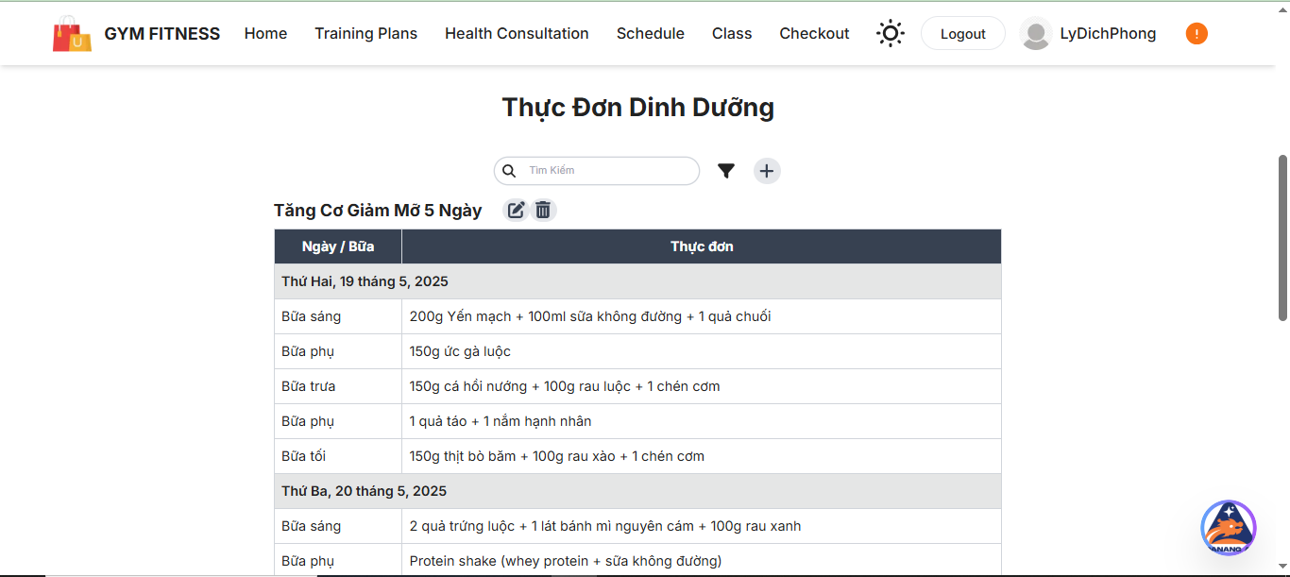

Test Case ID | Mô tả | Quy trình | Điều kiện tiên quyết | Kết quả mong đợi | Kết quả thực tế | Kết quả |  |  |  |  |  | Chú thích
 |  |  |  |  |  | Vòng 1 |  |  | Vòng 2
 |  |  |  |  |  | Trạng thái | Ngày kiểm tra | Người kiểm tra | Trạng thái | Ngày kiểm tra | Người kiểm tra
GUI_SHOW Tính năng thực đơn tùy chỉnh
GUI-TNTDTC01 | Hiển thị thực đơn tùy chỉnh | Quan sát | Người dùng đã đăng nhập, có quyền truy cập thực đơn | Hiển thị đúng thực đơn | Hiển thị đúng thực đơn | Passed | 2025-03-28 | Hiếu | Passed | 2025-04-07 | Mùi
GUI-TNTDTC02 | Thêm món vào thực đơn | Click | Người dùng đã đăng nhập, đã mở form thực đơn | Món được thêm thành công | Món được thêm thành công | Passed | 2025-03-28 | Hiếu | Passed | 2025-04-07 | Mùi
GUI-TNTDTC03 | Xóa món khỏi thực đơn | Click | Người dùng đã đăng nhập, có món để xóa | Món được xóa thành công | Món được xóa thành công | Passed | 2025-03-28 | Hiếu | Passed | 2025-04-07 | Mùi
GUI-TNTDTC04 | Cập nhật thông tin món | Nhập | Người dùng đã đăng nhập, có món để cập nhật | Thông tin món được cập nhật đúng | Thông tin món được cập nhật đúng | Passed | 2025-03-28 | Hiếu | Passed | 2025-04-07 | Mùi
GUI-TNTDTC05 | Kiểm tra tính năng lưu thực đơn | Click | Người dùng đã đăng nhập, đã nhập đầy đủ thông tin | Thực đơn được lưu thành công | Thực đơn được lưu thành công | Passed | 2025-03-28 | Hiếu | Passed | 2025-04-07 | Mùi
GUI-TNTDTC06 | Kiểm tra tính năng xuất thực đơn | Click | Người dùng đã đăng nhập, đã lưu thực đơn | Xuất thực đơn thành công | Xuất thực đơn thành công | Passed | 2025-03-28 | Hiếu | Passed | 2025-04-07 | Mùi
FUNCTION_SHOW Tính năng thực đơn tùy chỉnh
FUNC-TNTDTC01 | Kiểm tra thông báo lỗi khi không nhập | Nhập | Người dùng đã mở form thực đơn, không nhập thông tin | Hiển thị lỗi yêu cầu nhập thông tin | Hiển thị lỗi yêu cầu nhập thông tin | Passed | 2025-03-28 | Hiếu | Passed | 2025-04-07 | Mùi
FUNC-TNTDTC02 | Nhập thông tin không hợp lệ | Nhập | Người dùng đã mở form thực đơn, nhập thông tin không hợp lệ | Hiển thị lỗi thông tin không hợp lệ | Hiển thị lỗi thông tin không hợp lệ | Passed | 2025-03-28 | Hiếu | Passed | 2025-04-07 | Mùi
FUNC-TNTDTC03 | Kiểm tra lưu thực đơn sau khi nhập đúng | Nhập | Người dùng đã đăng nhập và nhập đúng thông tin | Lưu thực đơn thành công | Lưu thực đơn thành công | Passed | 2025-03-28 | Hiếu | Passed | 2025-04-07 | Mùi
FUNC-TNTDTC04 | Kiểm tra tính năng sửa món | Nhập | Người dùng đã đăng nhập, có món để sửa | Món được sửa thành công | Món được sửa thành công | Passed | 2025-03-28 | Hiếu | Passed | 2025-04-07 | Mùi
FUNC-TNTDTC05 | Kiểm tra tính năng xóa tất cả món | Click | Người dùng đã đăng nhập, có món để xóa | Tất cả món được xóa thành công | Tất cả món được xóa thành công | Passed | 2025-03-28 | Hiếu | Passed | 2025-04-07 | Mùi

phản hồi khách hàng
Project Name | Xây dựng hệ thống quản lý phòng Gym tích hợp OpenAI trong tư vấn dinh dưỡng và kế hoạch tập luyện theo thông số cá nhân
Module Code | Phản hồi khách hàng
 | Hoàn thành | Lỗi | Bị chặn | Tổng lần kiểm tra
Round 1 | 15 | 0 | 0 | 15
Round 2 | 7 | 0 | 0 | 7

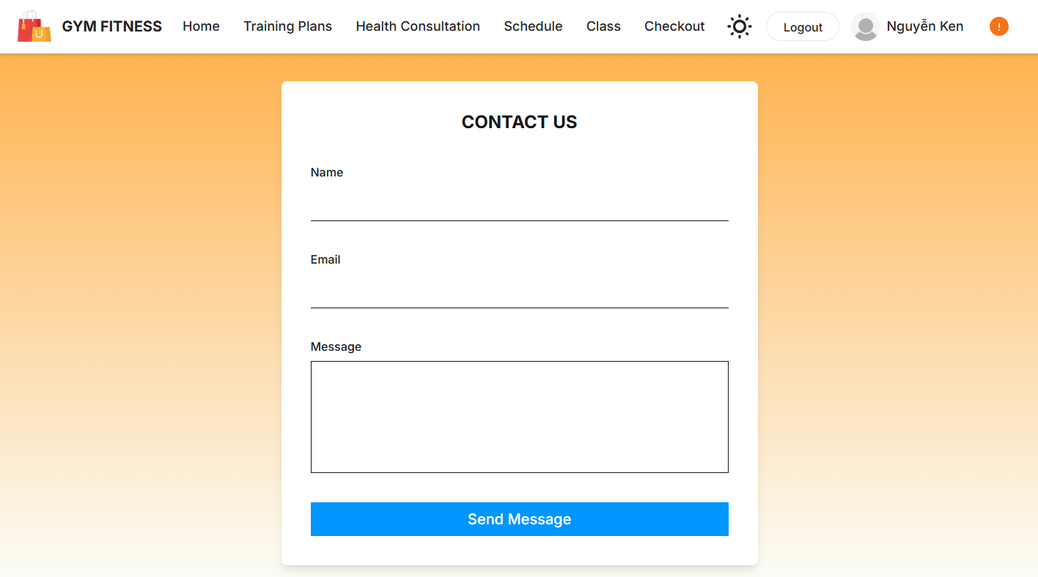

Test Case ID | Mô tả | Quy trình | Kết quả mong đợi | Kết quả thực tế | Kết quả |  |  |  |  |  | Chú thích
 |  |  |  |  | Vòng 1 |  |  | Vòng 2
 |  |  |  |  | Trạng thái | Ngày kiểm tra | Người kiểm tra | Trạng thái | Ngày kiểm tra | Người kiểm tra
GUI_SHOW Phản hồi khách hàng
GUI-PHKH01 | Tiêu đề "Contact Us" | Quan sát | Hiển thị đúng chữ "Contact Us", font rõ ràng, canh giữa | Hiển thị đúng chữ "Contact Us", font rõ ràng, canh giữa | Passed | 2025-03-27 | Tâm | Passed | 2025-04-06 | Đạt
GUI-PHKH02 | Trường Name | Click vào trường name | Nhập được ký tự | Nhập được ký tự | Passed | 2025-03-27 | Tâm | Passed | 2025-04-06 | Đạt
GUI-PHKH03 | Trường Email | Click vào trường email | Nhập được email | Nhập được email | Passed | 2025-03-27 | Tâm | Passed | 2025-04-06 | Đạt
GUI-PHKH04 | Trường Message | Click vào trường message | Nhập được nội dung dài, không lỗi font, có thể xuống dòng | Nhập được nội dung dài, không lỗi font, có thể xuống dòng | Passed | 2025-03-27 | Tâm | Passed | 2025-04-06 | Đạt
GUI-PHKH05 | Nút "Send Message" | Click vào button | Có màu sắc nổi bật (xanh), bấm được, thực hiện action gửi | Có màu sắc nổi bật (xanh), bấm được, thực hiện action gửi | Passed | 2025-03-27 | Tâm | Passed | 2025-04-06 | Đạt
FUNCTION_SHOW Phản hồi khách hàng
FUNC-PHKH01 | Form đầy đủ dữ liệu | Người dùng nhập đầy đủ Name, Email hợp lệ và Message | Hiển thị thông báo gửi thành công | Thông báo gửi email thành công | Passed | 2025-03-27 | Tâm | Passed | 2025-04-06 | Đạt
FUNC-PHKH02 | Trống Name | Chỉ nhập Email và Message | Hiển thị lỗi yêu cầu nhập Name | Thông báo lỗi không dược bỏ trống | Passed | 2025-03-27 | Tâm | Passed | 2025-04-06 | Đạt
FUNC-PHKH03 | Trống Email | Chỉ nhập Name và Message | Hiển thị lỗi yêu cầu nhập Email | Thông báo lỗi không dược bỏ trống | Passed | 2025-03-27 | Tâm | Passed | 2025-04-06 | Đạt
FUNC-PHKH04 | Trống Message | Chỉ nhập Name và Email | Hiển thị lỗi yêu cầu nhập Message | Thông báo lỗi không dược bỏ trống | Passed | 2025-03-27 | Tâm | Passed | 2025-04-06 | Đạt
FUNC-PHKH05 | Sai định dạng Email | Nhập email sai định dạng (vd: abc@) | Hiển thị lỗi định dạng Email không hợp lệ | Hiển thị lỗi định dạng Email không hợp lệ | Passed | 2025-03-27 | Tâm | Passed | 2025-04-06 | Đạt
FUNC-PHKH06 | Nhấn nút Send khi form rỗng | Không nhập gì cả | Hiển thị lỗi yêu cầu nhập tất cả các trường | Hiển thị lỗi yêu cầu nhập tất cả các trường | Passed | 2025-03-27 | Tâm | Passed | 2025-04-06 | Đạt
FUNC-PHKH08 | Nút Send hoạt động | Click nút Send sau khi nhập đầy đủ | Form được gửi đi, không lỗi | Form được gửi đi, không lỗi | Passed | 2025-03-27 | Tâm | Passed | 2025-04-06 | Đạt

thanh toán
Project Name | Xây dựng hệ thống quản lý phòng Gym tích hợp OpenAI trong tư vấn dinh dưỡng và kế hoạch tập luyện theo thông số cá nhân
Module Code | Thanh toán
 | Hoàn thành | Lỗi | Bị chặn | Tổng lần kiểm tra
Round 1 | 20 | 0 | 0 | 20
Round 2 | 1 | 0 | 0 | 1
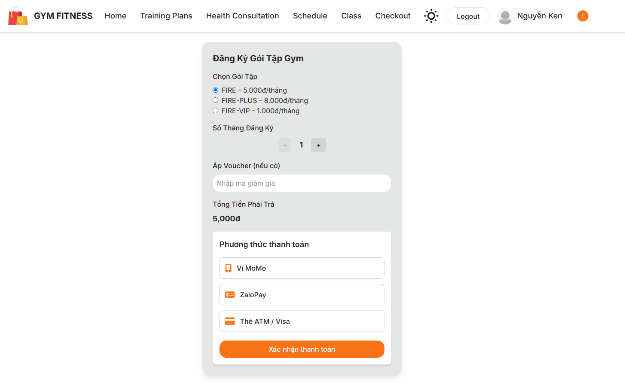

Test Case ID | Mô tả | Quy trình | Kết quả mong đợi | Kết quả thực tế | Kết quả |  |  |  |  |  | Chú thích
 |  |  |  |  | Vòng 1 |  |  | Vòng 2
 |  |  |  |  | Trạng thái | Ngày kiểm tra | Người kiểm tra | Trạng thái | Ngày kiểm tra | Người kiểm tra
GUI_SHOW Thanh Toán
GUI - TT01 | Tiêu đề “Đăng Ký Gói Tập Gym” | Kiểm tra font, canh giữa, rõ ràng | Hiển thị rõ ràng, không bị cắt | Hiển thị rõ ràng, không bị cắt | Passed | 2025-03-29 | Mùi | Passed | 08/04/2025 | Đạt
GUI - TT02 | Chọn Gói Tập (Radio Button) | Kiểm tra 3 lựa chọn, chọn được từng cái, cập nhật giá đúng | Gói được chọn hiển thị đúng, chỉ chọn 1 gói tại 1 thời điểm | Gói được chọn hiển thị đúng, chỉ chọn 1 gói tại 1 thời điểm | Passed | 2025-03-29 | Mùi | Passed | 08/04/2025 | Đạt
GUI - TT03 | Số Tháng Đăng Ký (counter) | Kiểm tra có nút +, -, giá trị thay đổi đúng | Số tháng thay đổi chính xác, không nhỏ hơn 1 | Số tháng thay đổi chính xác, không nhỏ hơn 1 | Passed | 2025-03-29 | Mùi | Passed | 08/04/2025 | Đạt
GUI - TT04 | Trường Voucher | Kiểm tra nhập được mã giảm giá, có placeholder | Nhập được ký tự, hiển thị “Nhập mã giảm giá” đúng | Nhập được ký tự, hiển thị “Nhập mã giảm giá” đúng | Passed | 2025-03-29 | Mùi | Passed | 08/04/2025 | Đạt
GUI - TT05 | Tổng Tiền Phải Trả | Kiểm tra hiển thị đúng tổng tiền theo gói và số tháng | Tính đúng tiền, hiển thị đơn vị “đ” rõ ràng | Tính đúng tiền, hiển thị đơn vị “đ” rõ ràng | Passed | 2025-03-29 | Mùi | Passed | 08/04/2025 | Đạt
GUI - TT06 | Các phương thức thanh toán | Kiểm tra có các tùy chọn: MoMo, ZaloPay, ATM/Visa | Click được từng lựa chọn, rõ ràng, không bị chồng | Click được từng lựa chọn, rõ ràng, không bị chồng | Passed | 2025-03-29 | Mùi | Passed | 08/04/2025 | Đạt
GUI - TT07 | Nút “Xác nhận thanh toán” | Kiểm tra màu nổi bật, nhấn được, canh giữa | Nút nổi bật (cam), bấm được | Nút nổi bật (cam), bấm được | Passed | 2025-03-29 | Mùi | Passed | 08/04/2025 | Đạt
FUNCTION_SHOW Quản lý đơn vị
FUNC-TT1 | Kiểm tra tính năng “Đăng Ký” | Kiểm tra gửi thông tin đăng ký | Hiển thị thông báo thành công | Hiển thị thông báo thành công | Passed | 2025-03-29 | Mùi | Passed | 08/04/2025 | Đạt
FUNC-TT2 | Kiểm tra tính năng “Hủy Đăng Ký” | Kiểm tra hủy gói tập đã đăng ký | Hiển thị thông báo hủy thành công | Hiển thị thông báo hủy thành công | Passed | 2025-03-29 | Mùi | Passed | 08/04/2025 | Đạt
FUNC-TT3 | Kiểm tra thông báo lỗi khi nhập mã | Nhập mã không hợp lệ | Hiển thị thông báo lỗi nhập mã giảm giá | Hiển thị thông báo lỗi nhập mã giảm giá | Passed | 2025-03-29 | Mùi | Passed | 08/04/2025 | Đạt
FUNC-TT4 | Kiểm tra tính năng “Thay đổi gói” | Kiểm tra thay đổi gói tập đã đăng ký | Hiển thị thông báo thay đổi thành công | Hiển thị thông báo thay đổi thành công | Passed | 2025-03-29 | Mùi | Passed | 08/04/2025 | Đạt
FUNC-TT5 | Kiểm tra tính năng “Xem lịch sử” | Kiểm tra xem lịch sử giao dịch | Hiển thị danh sách lịch sử giao dịch đầy đủ | Hiển thị danh sách lịch sử giao dịch đầy đủ | Passed | 2025-03-29 | Mùi | Passed | 08/04/2025 | Đạt
FUNC-TT6 | Kiểm tra tính năng “Cập nhật thông tin” | Cập nhật thông tin cá nhân | Hiển thị thông báo cập nhật thành công | Hiển thị thông báo cập nhật thành công | Passed | 2025-03-29 | Mùi | Passed | 08/04/2025 | Đạt
FUNC-TT7 | Kiểm tra tính năng “Đăng xuất” | Kiểm tra chức năng đăng xuất | Quay về trang chính sau khi đăng xuất | Quay về trang chính sau khi đăng xuất | Passed | 2025-03-29 | Mùi | Passed | 08/04/2025 | Đạt
FUNC-TT8 | Kiểm tra tính năng “Quên mật khẩu” | Kiểm tra chức năng khôi phục mật khẩu | Hiển thị thông báo gửi email khôi phục | Hiển thị thông báo gửi email khôi phục | Passed | 2025-03-29 | Mùi | Passed | 08/04/2025 | Đạt
FUNC-TT9 | Kiểm tra tính năng “Thay đổi mật khẩu” | Kiểm tra thay đổi mật khẩu | Hiển thị thông báo thay đổi mật khẩu thành công | Hiển thị thông báo thay đổi mật khẩu thành công | Passed | 2025-03-29 | Mùi | Passed | 08/04/2025 | Đạt
FUNC-TT10 | Kiểm tra hiển thị thông tin cá nhân | Xem trang thông tin cá nhân | Thông tin hiển thị đầy đủ và chính xác | Thông tin hiển thị đầy đủ và chính xác | Passed | 2025-03-29 | Mùi | Passed | 08/04/2025 | Đạt

đăng ký lớp học
Project Name | Xây dựng hệ thống quản lý phòng Gym tích hợp OpenAI trong tư vấn dinh dưỡng và kế hoạch tập luyện theo thông số cá nhân
Module Code | Đăng ký lớp học
 | Hoàn thành | Lỗi | Chưa kiểm tra | Bị chặn | Tổng lần kiểm tra
Round 1 | 16 | 0 | 0 | 0 | 16
Round 2 | 0 | 0 | 0 | 0 | 0
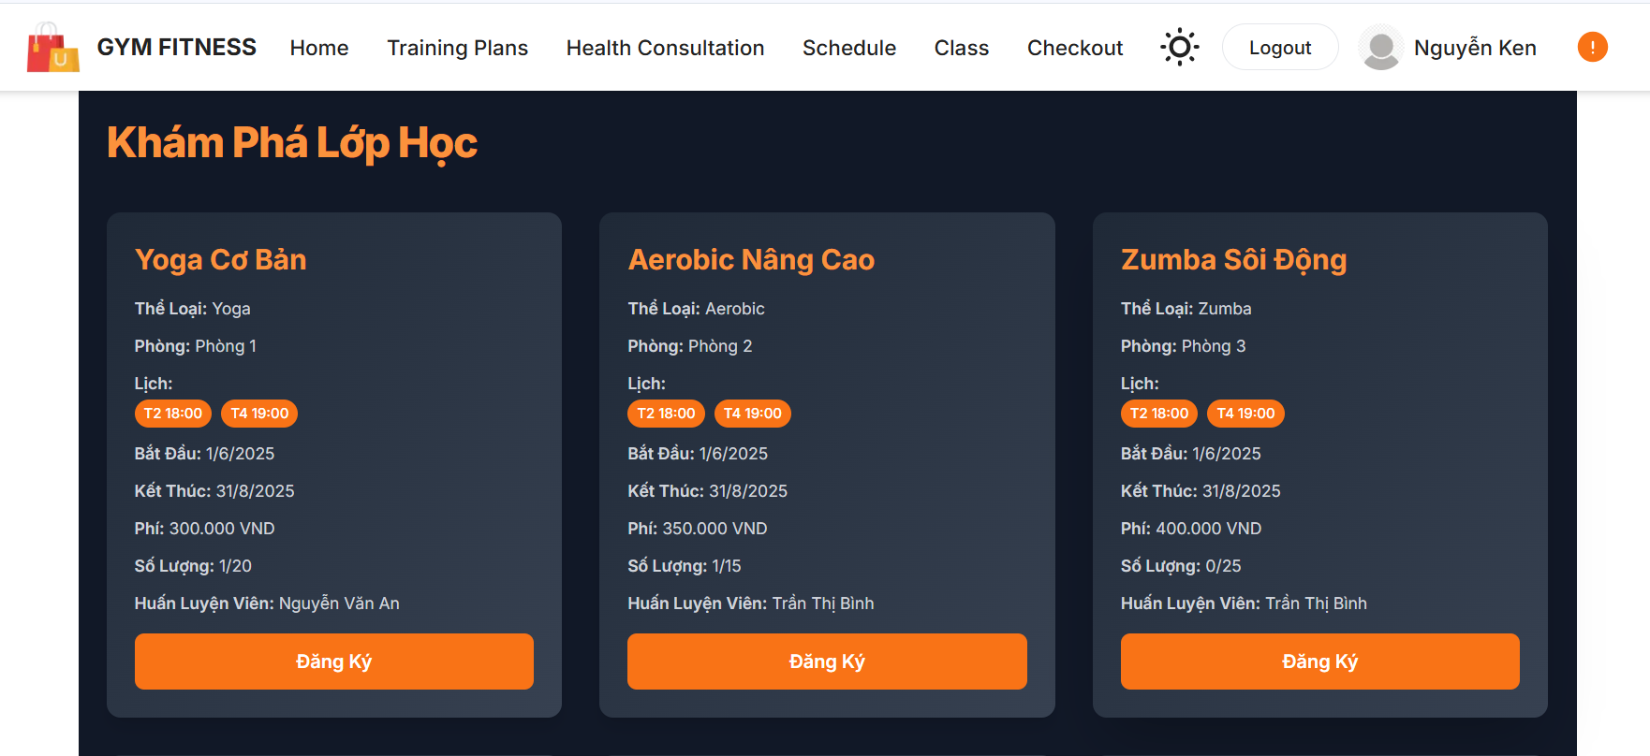
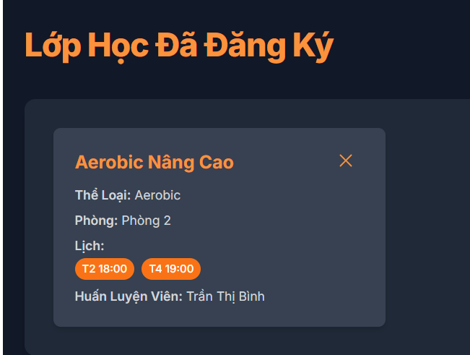

Test Case ID | Mô tả | Quy trình | Điều kiện tiên quyết | Kết quả mong đợi | Kết quả thực tế | Kết quả |  |  |  |  |  | Chú thích
 |  |  |  |  |  | Vòng 1 |  |  | Vòng 2
 |  |  |  |  |  | Trạng thái | Ngày kiểm tra | Người kiểm tra | Trạng thái | Ngày kiểm tra | Người kiểm tra
GUI_SHOW Đăng ký lóp học
GUI - DKLH01 | Hiển thị danh sách lớp học | Quan sát | Người dùng đã đăng nhập | Hiển thị danh sách lớp học | Hiển thị danh sách lớp học | Passed | 2025-03-30 | Tin | Passed | 2025-04-09 | Hiếu
GUI - DKLH02 | Click vào nút "Đăng Ký" | Click | Người dùng đã đăng nhập | Mở form đăng ký lớp học | Mở form đăng ký lớp học | Passed | 2025-03-30 | Tin | Passed | 2025-04-09 | Hiếu
GUI - DKLH03 | Nhập thông tin lớp học | Nhập | Người dùng đã đăng nhập | Thông tin được nhập đúng | Thông tin được nhập đúng | Passed | 2025-03-30 | Tin | Passed | 2025-04-09 | Hiếu
GUI - DKLH04 | Nhấn nút "Xác Nhận" | Click | Người dùng đã đăng nhập | Hiển thị thông báo đăng ký thành công | Hiển thị thông báo đăng ký thành công | Passed | 2025-03-30 | Tin | Passed | 2025-04-09 | Hiếu
GUI - DKLH05 | Kiểm tra thông tin lớp học đã đăng ký | Quan sát | Người dùng đã đăng nhập | Thông tin lớp học hiển thị đúng | Thông tin lớp học hiển thị đúng | Passed | 2025-03-30 | Tin | Passed | 2025-04-09 | Hiếu
FUNCTION_SHOW Đăng ký lớp học
FUNC-DKLH01 | Kiểm tra thông báo lỗi khi không nhập | Nhập | Người dùng đã mở form đăng ký | Hiển thị lỗi yêu cầu nhập thông tin | Hiển thị lỗi yêu cầu nhập thông tin | Passed | 2025-03-30 | Tin | Passed | 2025-04-09 | Hiếu
FUNC-TDV02 | Nhập sai thông tin lớp học | Nhập | Người dùng đã mở form đăng ký | Hiển thị lỗi thông tin không hợp lệ | Hiển thị lỗi thông tin không hợp lệ | Passed | 2025-03-30 | Tin | Passed | 2025-04-09 | Hiếu
FUNC-TDV03 | Click "Đăng Ký" sau khi nhập đúng | Click | Người dùng đã mở form đăng ký | Đăng ký thành công | Đăng ký thành công | Passed | 2025-03-30 | Tin | Passed | 2025-04-09 | Hiếu

